Colunas
::.. Ranking de Fabricantes de Computadores ..::

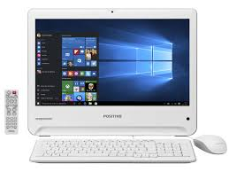
Fabricantes | Ano 2014 | Ano 2015 | Ano 2016
ACER | 6,529,899.00 | 7,254,184.00 | 8,566,763.00
APPLE | 12,968,465.00 | 10,453,627.00 | 11,364,869.00
COMPAQ | 2,477,348.00 | 5,644,466.00 | 2,980,486.00
DELL | 8,701,911.00 | 5,898,986.00 | 9,422,745.00
HP | 7,223,961.00 | 8,525,616.00 | 8,160,858.00
IBM | 9,230,581.00 | 6,837,301.00 | 9,061,330.00
ITAUTEC | 3,868,318.00 | 7,099,928.00 | 7,813,582.00
LENOVO | 5,904,164.00 | 5,216,460.00 | 4,597,467.00

Barras Empilhadas

::.. Análise de movimentação de investimentos ..::

Bolsa | Ano 2015 | Ano 2016 | Ano 2017
Nasdaq | 77 | 181 | 166
Dow Jones | 181 | 122 | 198
Bovespa | 127 | 61 | 164
Tóquio | 147 | 193 | 133

(*) - Volume em milhões (U$)

